VS
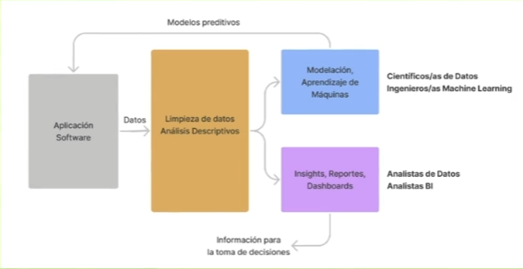
DATA ANALYST:
1) Extrae informacion significativa a partir de los datos existentes
2) Revela tendencias y metricas
3) Enfoque principal en visualizacion y mostrar datos
4) Realiza analisis estadistico de datos
5) Genera normalmente reporteria recurrente (dashboard y informes mensuales, bimensuales, etc)
DATA SCIENTIST:
1) Tiene un enfoque en modelacion
2) Abarca limpieza, preparacion y analisis de los datos
3) Aplica herramientas para extraer conocimientos de los datos
4) Requiere conocimiento de Aprendizaje automatico
5) Realiza prediccion del futuro a partir de patrones del pasado que muestren sus datos

VS

DIAGRAMA
SIMPLIFICACION DE LA REALIDAD

